SR3
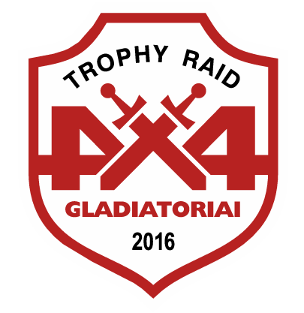
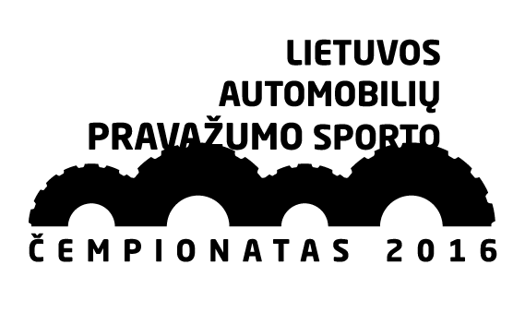


4x4 NEZ championship stage III 2016 2016m. Lietuvos 4x4 automobilių pravažumo sporto čempionato V etapas

TR3 / OPEN2 / SR3 Šaltiškiai (time limit 4h)

NO | Driver | Start | Finish | Time | KP | Place | Points
301 | Tarvo Klaasimae | 9:09:00 | 10:02:05 | 0:53:05 | 10 | 1 | 50
302 | Rene Derrik | 9:12:00 | 10:15:12 | 1:03:12 | 10 | 2 | 37
307 | Juri Koppas | 9:06:00 | 10:13:12 | 1:07:12 | 10 | 3 | 28
501 | Ričardas Malaiška | 9:00:00 | 11:38:15 | 2:38:15 | 10 | 4 | 19
308 | Kęstutis Jakubianecas | 9:03:00 | 10:16:00 | 1:13:00 | 6 | 5 | 10
Clerk of the competition Arnas Saplys

